岐阜会場
東海ブロック 岐阜会場 案内

 |  |  | 会場名： | ワークプラザ岐阜 中会議室 403
会 場 |  |  | 住所： | 岐阜市鶴舞町2丁目6-7

開催日時 |  | 2026年2月13日（金）13:30～15:30

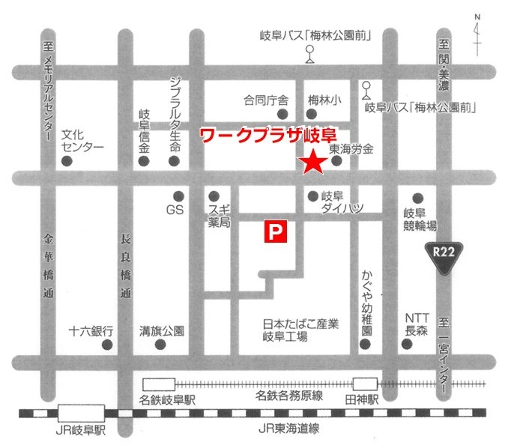

 | 名鉄岐阜駅より1.6Km
 | ●名鉄各務原線「田神駅」下車・徒歩10分
 | ●岐阜バス 快速イオンモール各務原線「ワークプラザ岐阜前」
 | 【JRでお越しの方】
 | 「JR岐阜」 15 のりばからバスに乗車。
 | 約10分「ワークプラザ岐阜前」で下車。
 | 【名鉄でお越しの方】
 | 「名鉄岐阜」 6 のりばからバスに乗車。
 | 約5分「ワークプラザ岐阜前」で下車。
 | ●コミュニティバス（ｅバス）「東海労金岐阜支店」下車
 | ★お車でお越しの場合、専用駐車場（80台収容）をご利用下さい。

